Stakeholder - Kommunikation
Stakeholderanalyse + Kommunikationsstrategie
Wer kommt mit dem Projekt in Berührung? Wie steht er dazu? Wie kommuniziere ich mit wem, wie oft, warum?
 |  |  |  | Visualisierung aus: https://www.agile-master.de/stakeholderanalyse-projektmanagement/
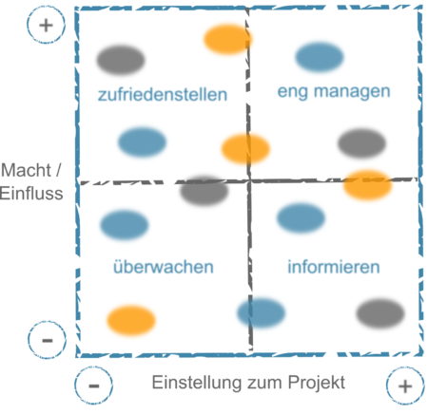
Name / Personengruppe | Einstellung zum Projekt | Macht / Einfluss | Interesse (farblich markiert)
Abteilungsvorstand | eher positiv | eher niedrig | hoch
Teamteilnehmer 1 | sehr positiv | sehr hoch | hoch |  | Kommunikationsstratgie
Teamteilnehmer 2 | negativ | sehr hoch | niedrig |  | Einstellung | Einfluss | Interesse | Maßnahme
Projektarbeitsbetreuer | positiv | hoch | neutral |  | negativ | hoch | hoch | überzeugen, viel reden und Zeit investieren
Firmenanspechpartner (z.B. Uni) |  |  |  |  | negativ | hoch | niedrig | informieren
 |  |  |  |  | positiv | hoch | hoch | einbeziehen
 |  |  |  |  | positiv | hoch | niedrig | informieren -> einbeziehen
 |  |  |  |  | negativ | niedrig | - | immer wieder überprüfen

Name / Personengruppe | Kommunikationsstrategie
Projektarbeitsbetreuer | 2 wöchentliche Meetings, Montags für 20 Minuten
Team | wöchentlicher Abgleich montags nach dem Unterricht; gemeinsame Arbeitszeit, Dienstag 15-18 Uhr
Partnerfirma | bekommen 1x pro Woche einen Projektbericht und update per Email, monatliche Treffen vor Ort mit Demo

Arbeitstagebuch_Mustafic
Arbeitstagebuch Anis

Tag | Dauer [h] | Aufgabe / Thema
2023-09-19 | 1 | Carkits auf Vollständigkeit geprüft
2023-11-06 | 20min | Löten von Ladestation
2023-11-06 | 10min | PSP ausgefüllt
2023-11-13 | 20min | Verbindungen der PINS (Sensoren noch nicht)
2023-11-13 | 5min | Löten vom Anschalter
2023-11-13 | 1 | geschaut was man alles noch machen muss, versucht es zum laufen zu bringen --> Leitungen abgebrannt daraufhin hat es gestunken, es ist aber kurz gefahren mit allen Rädern :) | 0 | 380
2023-11-13 | 1 | Anschalter abgelötet, neuen eingebaut weil durchgebrannt, nur 2 von 4 Rädern funktionieren --> Fehlersuche, Annahme: Wackelkontakt oder eventuell Code nicht geeignet | 10 | 505
2023-11-27 | 2 | Pins neu belegt weil es nicht funktioniert hat, Code aus internet genommen und erweitert, -- Auto fährt jetzt | 20 | 285
2023-12-04 | 1 | buttons implementiert | 30 | 200
2023-12-04 | 1.5 | Sensoren versucht zu programmieren | 40 | 155
2023-12-11 | 2.5 | Sensoren programmiert jedoch zu keinem wertvollen Ergebnis gekommen, analogread verwendet zum einlesen des signals> kein Erfolg, Sensoren werden nicht richtig angesteuert | 50 | 128
2023-12-18 | 1.5 | An Sensoren gearbeitet, Auf etwas gestoßen, gemerkt, dass man einen Kehrwert bilden muss damit richtige Werte angezeigt werden am Serial Monitor. Geradengleichung mit Herr Professor aufgestellt. | 60 | 100
2024-01-08 | 0 | gefehlt | 70 | 90
2024-01-15 | 0.5 | mit Köklü Sensoren angeschaut und nach Lösung gesucht, konnte nicht viel machen da ich eine Prüfung hatte | 80 | 75
2024-01-22 | 2.5 | Lösung für die Lenkung gesucht und gefunden, versucht im Code umzusetzen jedoch nicht so erfolgreich aber wir sind auf dem richtigen Weg. Mussten SharpIr Library einfügen.
2024-02-12 | 2 | Sonsor Lötstelle aufgegangen und wieder neu gelötet mit Köklü, Flussdiagramm mit Professor gemacht um mit dem Programm weiterzukommen. Stabile Sensorwerte aber Auto lenkt noch nicht. Sensoren im Programm vertauscht weil es unklar war, was welcher Sensor war.
2024-02-26 | 1.5 | Den großen Sensor gelötet und angeschlossen und versucht den Sensor zu implementieren. Die äußeren sensoren haben funktioniert jedoch der große noch nicht und das wird versucht beim nächsten mal zu verbessern gemeinsam mit KÖKLÜ nachdem er heute nicht da war.
2024-03-11 | 2.5 | Loch in das Auto gebohrt um den dritten Sensor einzubauen. Danach mit Köklü den Code erweitert mit den Codezeilen vom Herr Professor.
2024-03-18 | 2.5 | dritten Sensor im Code implementiert mit Köklü, vorderen Sensor neu verkabelt mit einem Stecker, ebenso paar Testfahrten gemacht und Auto hat es nicht geschafft bei der 2 Kurve zu lenken weil es zu schnell war.

